Issue Tracker
 | Closed Area | Opened | Closed | Opened Lables | Closed Labels
 | 0 | 0 | 0 | 1.08 | 1.08
 | 0 | 0 | 0 | 1.08 | 1.08
 | 0 | 0 | 0 | 1.08 | 1.08
 | 0 | 0 | 0 | 1.08 | 1.08
 | 0 | 0 | 0 | 1.08 | 1.08
 | 0 | 0 | 0 | 1.08 | 1.08
 | 0 | 0 | 0 | 1.08 | 1.08
 | 0 | 0 | 0 | 1.08 | 1.08
 | 1 | 7 | 1 | 8.08 | 2.08
 | 6 | 7 | 6 | 8.08 | 7.08
 | 7 | 8 | 7 | 9.08 | 8.08
 | 8 | 10 | 8 | 11.08 | 9.08
 | 8 | 10 | 8 | 11.08 | 9.08
 | 12 | 16 | 12 | 17.08 | 13.08
 | 14 | 16 | 14 | 17.08 | 15.08
 | 19 | 23 | 19 | 24.08 | 20.08
 | 19 | 23 | 19 | 24.08 | 20.08
 | 22 | 23 | 22 | 24.08 | 23.08
 | 22 | 25 | 22 | 26.08 | 23.08
 | 24 | 27 | 24 | 28.08 | 25.08
OPEN vs. CLOSED ISSUE TRACKER |  |  |  |  | TYPE | PRIORITY | DATE | LAST (days)
 |  |  |  |  | Plan | * | 2013-03-30 | 20

# | ISSUE | TYPE | PRIORITY | OPENED ON | OPENED BY | CLOSED ON | CLOSED BY | NOTES | Assigned To | DUE DATE
1 | Chưa có button select All/ Deselect All ở màn hình EditCollectionPlan | Plan | High | 2013-03-19 | KhanhNHV | 2013-03-21 | VuongND |  | VuongND | 2013-03-21
2 | Highlight cho Plan được chọn hiện tại trong carousel (change độ tương phản tốt hơn) | Plan | High | 2013-03-19 | KhanhNHV | 2013-03-20 | VuongND |  | VuongND | 2013-03-21
3 | Change icon khác cho button next/previous ở màn hình EditCollectionPlan | Plan | High | 2013-03-19 | KhanhNHV | 2013-03-20 | VuongND |  | VuongND | 2013-03-21
4 | Thay đổi màn hình Popup của edit plan Đem plan information lên header Tạo collapse để hiển thị (user click lên collapse thì thông tin sẽ hiện ra. Maps, Request/Orders in Plan ) | Plan | High | 2013-03-19 | KhanhNHV | 2013-03-20 | VuongND |  | VuongND | 2013-03-21
5 | Hiển thị plan hiện tại / tổng số plan trên carousel | Plan | High | 2013-03-19 | KhanhNHV | 2013-03-20 | VuongND |  | VuongND | 2013-03-21
6 | Add request -> chọn lại group thì có bugs: 1. Không load lại list request 2. Không thay đổi total requests | Plan | High | 2013-03-19 | KhanhNHV | 2013-03-20 | VuongND |  | VuongND | 2013-03-21
7 | Chuyển status lại của Customer thành động từ | Customer | High | 2013-03-19 | KhanhNHV | 2013-03-20 | VuongND | Sửa lại layout để hiển thị cho đúng theo comment của thầy |  | 2013-03-21
8 | Sửa lại layout cho hiện product management lên chỗ dashboard của phần customer | Customer | High | 2013-03-19 | KhanhNHV | 2013-03-20 | VuongND |  |  | 2013-03-21
9 | Chưa format price của Buyer -> phải format theo dạng #,### VNĐ | Buyer | High | 2013-03-19 | KhanhNHV |  |  | Risk: Khi submit lên có thể sẽ phát sinh lỗi vì có dấu phẩy ở đó. Cần có xử lý ở client trước khi submit lên server |  | 2013-03-21
10 | Ward chuyển thành not required. Combo box chuyển thành textbox | Buyer | High | 2013-03-19 | KhanhNHV |  |  |  |  | 2013-03-22
11 | Bug load lại nhiều delivery men khi assign người vào plan | Plan | High | 2013-03-19 | KhanhNHV | 2013-03-19 | KhanhNHV |  | KhanhNHV
12 | Sửa link cho màn hình layout -> các link có thể click được | Layout | Medium | 2013-03-21 | KhanhNHV | 2013-03-22 | VuongND
13 | Map của Buyer chưa hiển thị lên full màn hình | Buyer | High | 2013-03-21 | KhanhNHV | 2013-03-22 | KhanhNHV
14 | Bỏ 3 số .000 ở sau trong màn hình của Hub | Hub | High | 2013-03-21 | KhanhNHV
15 | Màn hình group của DeliveryPlan đang có vấn đề. | Plan | High | 2013-03-22 | KhanhNHV | 2013-03-24 | KhanhNHV | Chưa xử lý. Đang group theo Ward Id nhưng như vậy thì hiển thị address ntn ? Đang group theo districtId | KhanhNHV
16 | Nút back ở màn hình số 2 sai, plan <=4 thì nút back và next sẽ ko có tác dụng | Plan | High | 2013-03-21 | ThinhNTY | 2013-03-22 | VuongND |  | VuongND
17 | remove product, nhưng total price ko thay đổi | Buyer | High | 2013-03-21 | ThinhNTY
18 | - ward chưa bỏ dấu * (not required) - address thiếu dấu * (required) - type of delivery : out of format | Buyer | High | 2013-03-21 | ThinhNTY
19 | Thay đổi chức năng: Nếu người dùng chọn Direct Delivery: WardId + District Id là của người dùng. Chọn Hub Delivery: Disable 2 cái DistrictId và WardId. Cho phép chọn Hub. Khi chọn Hub sẽ thay đổi ddl tương ứng | Buyer | High | 2013-03-22 | KhanhNHV
20 | Tạo màn hình index của plan | Plan | High | 2013-03-22 | KhanhNHV | 2013-03-24 | KhanhNHV | Đã tạo xong chờ recommend của thầy | KhanhNHV
21 | Nút prev + next của màn hình Buyer nhảy lên nhảy xuống khi bấm next - prev | Buyer | High | 2013-03-23 | KhanhNHV |  |  |  | AnhAN
22 | Sửa statuses của các màn hình index plan v..v không hiển thị number nữa mà phải hiển thị value | Plan | High | 2013-03-24 | KhanhNHV | 2013-03-24 | KhanhNHV |  | KhanhNHV
23 | Vào trang index => hienr thị tất cả các plan => click on details để view plans hiển thị map bị sai. | Plan | High | 2013-03-24 | KhanhNHV | 2013-03-24 | KhanhNHV |  | KhanhNHV
24 | Sau khi click "Save" ở màn hình View Plan, hiển thị màn hình Plan management | Plan | High | 2013-03-24 | ThinhNTY | 2013-03-25 | KhanhNHV | Thêm nút ra trang index trong màn hình này | KhanhNHV
25 | - Solve button để lên trên request area - Save button để lên trên map & plan detail | Plan | High | 2013-03-24 | ThinhNTY | 2013-03-26 | VuongND |  | VuongND
26 | Click vào plan đã assign -> bỏ chọn hết assign không chuyển về đã hết assign -> vẫn còn click được mark as finished. | Plan | High | 2013-03-24 | KhanhNHV | 2013-03-26 | KhanhNHV | Fix xong . Có degrade bug | KhanhNHV
27 | Notifications chưa làm gì cả. Chuẩn bị intergrate phần notifications vào | Notifications | High | 2013-03-24 | KhanhNHV |  |  |  |  | 2013-03-30
28 | DeliveryPlan vẫn chưa save xuống DB được. Mới làm xong hiển thị lên plan thôi. => thêm chức năng này. Ngoài ra có thay đổi ở cách thức hoạt động của view cần phải update lại | Plan | High | 2013-03-24 | KhanhNHV | 2013-03-25 | KhanhNHV |  | KhanhNHV | 2013-03-25
29 | Module Tạo mới Order - Cho phép Customer nhập bằng tay - Cho phép Customer import từ file excel theo mẫu có sẵn | Customer | High | 2013-03-25 | KhanhNHV | 2013-03-30 | KhanhNHV |  | VuongND | 2013-03-28
30 | Sửa các view của request và order bên Tiktak hiện tại không thể hiển thị lên được. | Tiktak | High | 2013-03-25 | KhanhNHV | 2013-03-26 | VuongND |  | KhanhNHV | 2013-03-27
31 | Số các item trong từng status ở màn hình Dashboard của Customer phải được cập nhật liên tục | Customer | High | 2013-03-25 | KhanhNHV |  |  |  | VuongND | 2013-03-26
32 | ở màn hình Index , thêm date picker from để filter theo date. Không load hết data xuống | Plan | High | 2013-03-26 | Thầy Phương | 2013-04-01 | KhanhNHV | Co date picker nhung van chua chay duoc on dinh. | VuongND | 2013-03-27
33 | Màn hình Assign: - validate khi click Assign button nhưng chưa chọn Delivery men | Plan | High | 2013-03-26 | Thầy Phương | 2013-03-28 | VuongND |  | VuongND | 2013-03-27
34 | Màn hình Assign: - Nếu assign DM lần đầu : chỉ có button Assign - Nếu edit DM: button Assign đổi tên thành Reassign, và thêm button UnAssign | Plan | High | 2013-03-26 | Thầy Phương | 2013-03-28 | VuongND |  | VuongND | 2013-03-27
35 | Màn hình View Plan Detail: - chỉnh sửa lại thông tin của plan như sau: + plan no: 32 - Distance: 30 km [date] [button close] | Plan | High | 2013-03-26 | Thầy Phương | 2013-03-28 | VuongND |  | VuongND | 2013-03-27
36 | Màn hình Edit Delivery Plan / Edit Collection Plan phần hiển thị số distance đang bị sai và bể ở màn hình 1024 x 768 | Plan | High | 2013-03-26 | KhanhNHV | 2013-03-26 | VuongND |  | VuongND | 2013-03-27
37 | Màn hình Dashboard: - Order để lên phía trên Request | Plan | High | 2013-03-26 | Thầy Phương | 2013-03-26 | VuongND |  | VuongND | 2013-03-27
38 | Save lat and long của waypoints cũng như lat long của Waypoints và segments xuống db :) | Plan | High | 2013-03-26 | Thầy Phương | 2013-03-26 | KhanhNHV | Đã xong | KhanhNHV | 2013-03-27
39 | Xử lý hiển thị giao diện cho màn hình view Request và Orders | Tiktak | High | 2013-03-27 | KhanhNHV | 2013-03-28 | KhanhNHV | Chưa ổn định . Đang còn lỗi ở hiển thị tên cty. | KhanhNHV | 2013-03-27
40 | Xử lý phần Add Item vào Order cho màn hình của Customer | Customer | High | 2013-03-27 | KhanhNHV | 2013-03-28 | KhanhNHV |  | KhanhNHV | 2013-03-27
41 | Layout của Order và Item chưa chạy được bên cả Tiktak + | Customer | High | 2013-03-28 | KhanhNHV | 2013-03-30 | KhanhNHV | Chưa ngon | VuongND
42 | Thêm phần validate vào cho khi gọi lên trên server để get địa chỉ thì sẽ trả về là success hay không.nếu không success thì báo lỗi và bắt user nhập lại địa chỉ hoặc click lên map để get địa chỉ | Buyer | High | 2013-03-29 | KhanhNHV |  |  |  | KhanhNHV | 2013-03-30
43 | Man hinh tao new product: - khong nhap value cho field nao ca - click Create button => create thanh cong Sua lai: validate, yeu cau nhap cac field require | Customer | High | 2013-03-29 | ThinhNTY
44 | Màn hình assign DM: - View plan đã finish: ko còn button nào trên màn hình assign (view only) | Plan | High | 2013-03-29 | Thầy Phương | 2013-03-30 | KhanhNHV
45 | Màn hình view plan detail: - đổi field created date thành last modified date - plan đc order theo last modified date, descending | Plan | High | 2013-03-29 | Thầy Phương | 2013-03-31 | KhanhNHV
46 | Màn hình plan management: - khi nào thì được delete 1 plan? | Plan | High | 2013-03-30 | Thầy Phương | 2013-03-31 | KhanhNHV
47 | Màn hình Dashboard: - hiển thị logo của customer khi log in vào màn hình dashboard | Buyer | Low | 2013-03-30 | Thầy Phương |  |  |  | AnhAN
48 | Màn hình Buyer Info: (Shopping Cart) - các field require bỏ message, chuyển thành dấu (*) để sau textbox | Buyer | Low | 2013-03-30 | Thầy Phương
49 | Màn hình Shopping Cart - có mennu bar phía trên (bước 1 : add product, bước 2: enter buyer info, bước 3: confirm message & passcode | Buyer | Low | 2013-03-30 | Thầy Phương
50 | Màn hình Shopping Cart - trong Cart Add box: Amount là tiền tạm tính (quantity * product price) | Buyer | Low | 2013-03-30 | Thầy Phương
51 | Click lên plan đã finished thì không thấy những deliverymen đã được assigned vào plan đó nữa | Plan | High | 406605 | KhanhNHV | 2013-03-30 | KhanhNHV | Bo dieu kien check d.Status <> (int)PlanStatus.New
52 | Popup của màn hình PlanIndex hiển thị quá thấp kéo lên cao tí | Plan | High | 2013-03-30 | KhanhNHV | 2013-03-31 | KhanhNHV |  | VuongND
53 | tab Request: - bỏ button Action (dropdown) - sửa thành các icon như cũ | Plan | High | 2013-04-02 | ThinhNTY | Canceled | KhanhNHV | Bể layout discuss với thầy bỏ vụ này
54 | tab Request: - thêm màu cho Status value | Plan | High | 2013-04-02 | ThinhNTY | 2013-03-04 | VuongND
55 | tab Request: - bỏ Reject by order | Plan | High | 2013-04-02 | ThinhNTY | 2013-03-04 | KhanhNHV
56 | Màn hình Add new price category - hiển thị table giá để user add | Plan | High | 2013-04-02 | ThinhNTY | 2013-03-04 | KhanhNHV
57 | Màn hình Assign DM: - bỏ Popup sau khi click Cancel button | Plan | High | 2013-04-02 | ThinhNTY | 2013-03-04 | VuongND
58 | Màn hình Create Plan: (view các plan mới đc tạo, chưa save xuống db) - thêm nút Back để trở về trang trước tạo plan | Plan | High | 2013-04-02 | ThinhNTY | 2013-03-04 | VuongND
59 | Màn hình Create Plan: - thêm 1 dòng mô tả về cách chọn group như thế nào (ở giữa number of Plan & group type | Plan | High | 2013-04-02 | ThinhNTY |  |  |  | VuongND
60 | Màn hình Request - bỏ Note field | Plan | High | 2013-04-02 | ThinhNTY | 2013-03-04 | VuongND |  | VuongND
61 | thêm 1 màn hình: - textbox nhập số phone, button OK -> sau khi nhấn nút OK, show table có tất cả order thuộc số phone này - click view trên detail -> show pop up bắt nhập passcode (textbox), click button OK sẽ show detail của order đó | Buyer | High | 2013-04-02 | ThinhNTY | 2013-04-04 | KhanhNHV |  | AnhAN

Detail Design
Function Name | Actor
Add New Order | Customer
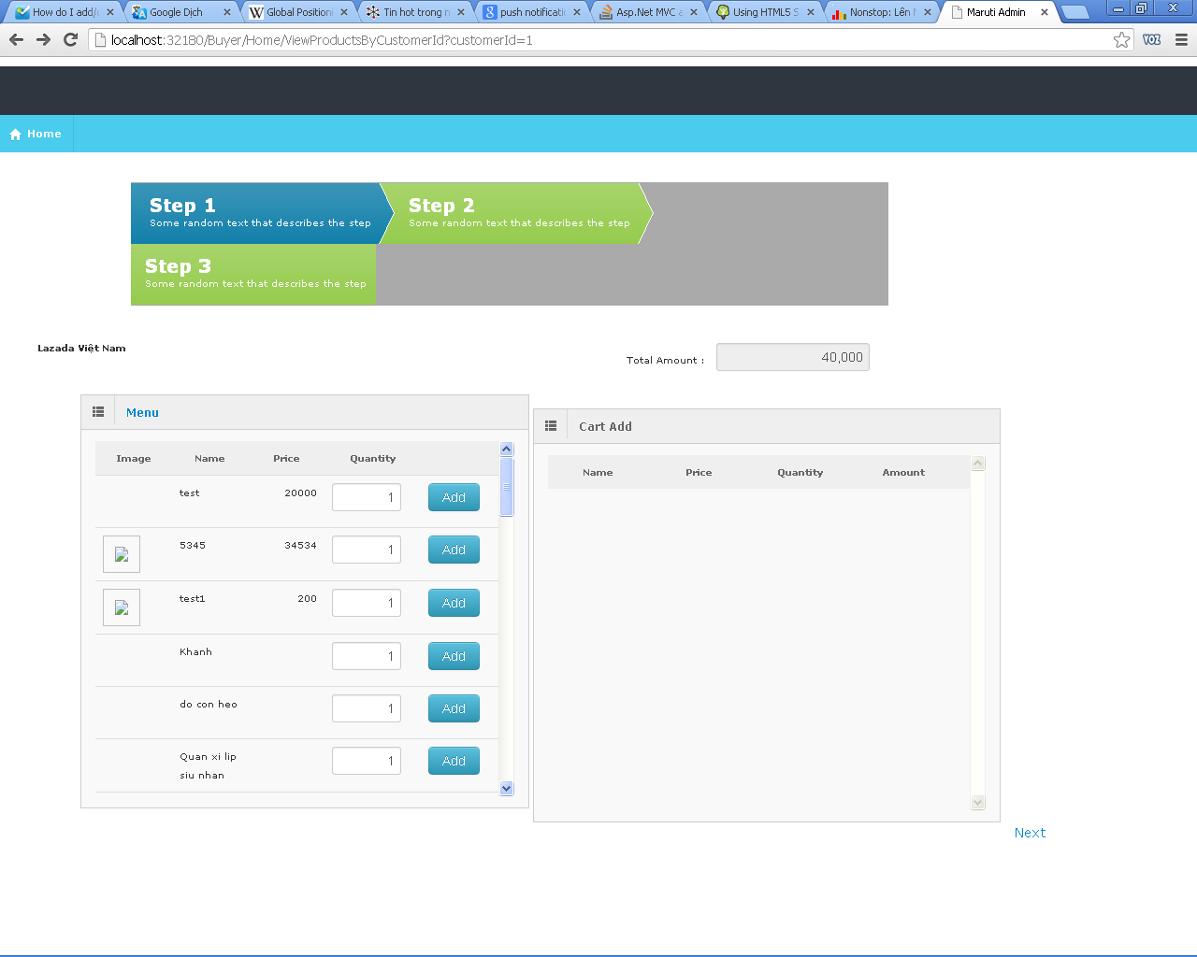

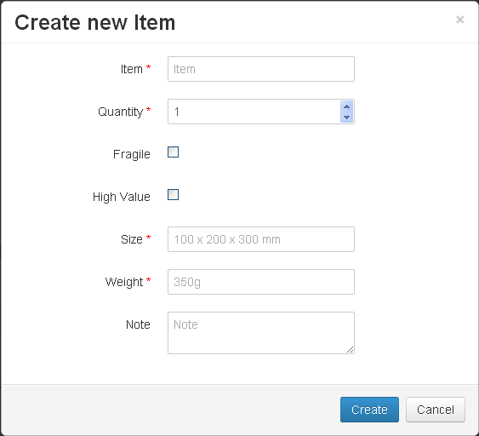

Add New Item

Action | Process steps
Click on Add New Item Link | Display Pop Up for add new item - Allow user for set a product whether is permanent or not
Click Create | Save the item in to db . - Add this item to Cart Add region

